工作表1
订单编号：1874
业务员： | 办公室
下单内容： | 款式/皮料/颜色： |  | 女款单肩包/ Epsom黑色+红色内里金扣*1 Epsom大红色+红里金扣*1
 | 五金： |  | 金色
 | 工艺/Logo： |  | 机车/ 无
下单日期： | 2018-05-09
预计出货日期： | 2018-05-24
其他备注：
参考图片： | 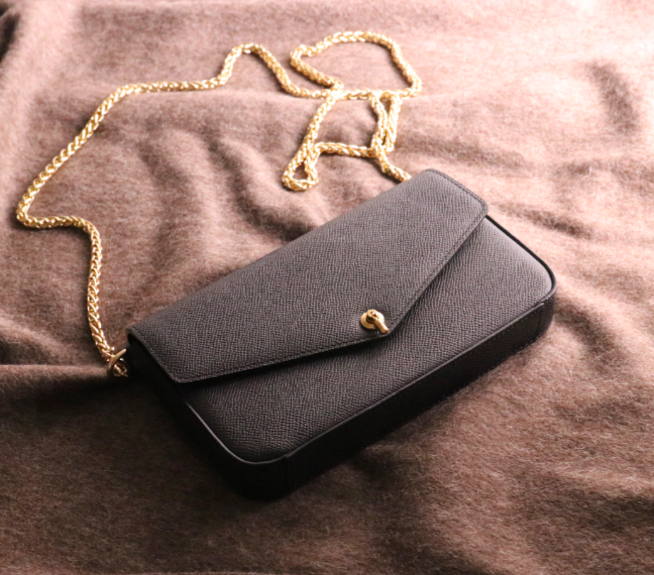

开料 | 铲皮 | 拖料 | 台面 | 油边 | 打斩/ 缝线

五金/ 包装/ QC |  | 技术管理 |  | 厂长签字

